Sprint1
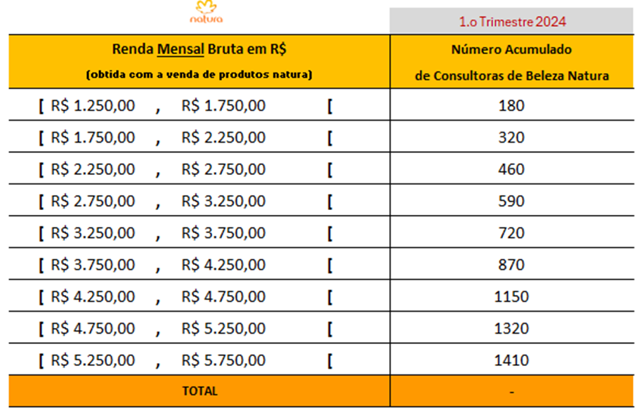
 |  |  |  |  | 1º Trimestre 2024
Renda Mensal Brute em R$ (obtida com a venda de produtos natura) |  |  |  |  | Número Acumulado de Consultoras de Beleza Natura
[ | R$ 1,250.00 | , | R$ 1,750.00 | [ | 180
[ | R$ 1,750.00 | , | R$ 2,250.00 | [ | 320
[ | R$ 2,250.00 | , | R$ 2,750.00 | [ | 460
[ | R$ 2,750.00 | , | R$ 3,250.00 | [ | 590
[ | R$ 3,250.00 | , | R$ 3,750.00 | [ | 720
[ | R$ 3,750.00 | , | R$ 4,250.00 | [ | 870
[ | R$ 4,250.00 | , | R$ 4,750.00 | [ | 1150
[ | R$ 4,750.00 | , | R$ 5,250.00 | [ | 1320
[ | R$ 5,250.00 | , | R$ 5,750.00 | [ | 1410
TOTAL |  |  |  |  | -

 |  |  |  |  |  | Classe |  |  |  |  | xi | fi | xi.fi
 |  |  |  |  |  | [ | R$ 1,250.00 | ; | R$ 1,750.00 | [ | R$ 1,500.00 | 180 | R$ 270,000.00
 |  |  |  |  |  | [ | R$ 1,750.00 | ; | R$ 2,250.00 | [ | R$ 2,000.00 | 140 | R$ 280,000.00
 |  |  |  |  |  | [ | R$ 2,250.00 | ; | R$ 2,750.00 | [ | R$ 2,500.00 | 140 | R$ 350,000.00
 |  |  |  |  |  | [ | R$ 2,750.00 | ; | R$ 3,250.00 | [ | R$ 3,000.00 | 130 | R$ 390,000.00
 |  |  |  |  |  | [ | R$ 3,250.00 | ; | R$ 3,750.00 | [ | R$ 3,500.00 | 130 | R$ 455,000.00
 |  |  |  |  |  | [ | R$ 3,750.00 | ; | R$ 4,250.00 | [ | R$ 4,000.00 | 150 | R$ 600,000.00
 |  |  |  |  |  | [ | R$ 4,250.00 | ; | R$ 4,750.00 | [ | R$ 4,500.00 | 280 | R$ 1,260,000.00
 |  |  |  |  |  | [ | R$ 4,750.00 | ; | R$ 5,250.00 | [ | R$ 5,000.00 | 170 | R$ 850,000.00
 |  |  |  |  |  | [ | R$ 5,250.00 | ; | R$ 5,750.00 | [ | R$ 5,500.00 | 90 | R$ 495,000.00
 |  |  |  |  |  | Total |  |  |  |  |  | 1410 CBs Natura | R$ 4,950,000.00

 |  |  |  |  |  |  |  |  |  |  |  | R$ 3,510.64

 |  |  |  |  |  |  |  |  |  |  |  | 130
 |  |  |  |  |  |  |  |  |  |  |  | 240

 |  |  |  |  |  |  |  |  |  |  |  | 270.83333333
 |  |  |  |  |  |  |  |  |  |  |  | R$ 4,520.833333333

